Sheet1
北京探路者户外用品股份有限公司核价单
款式图 | 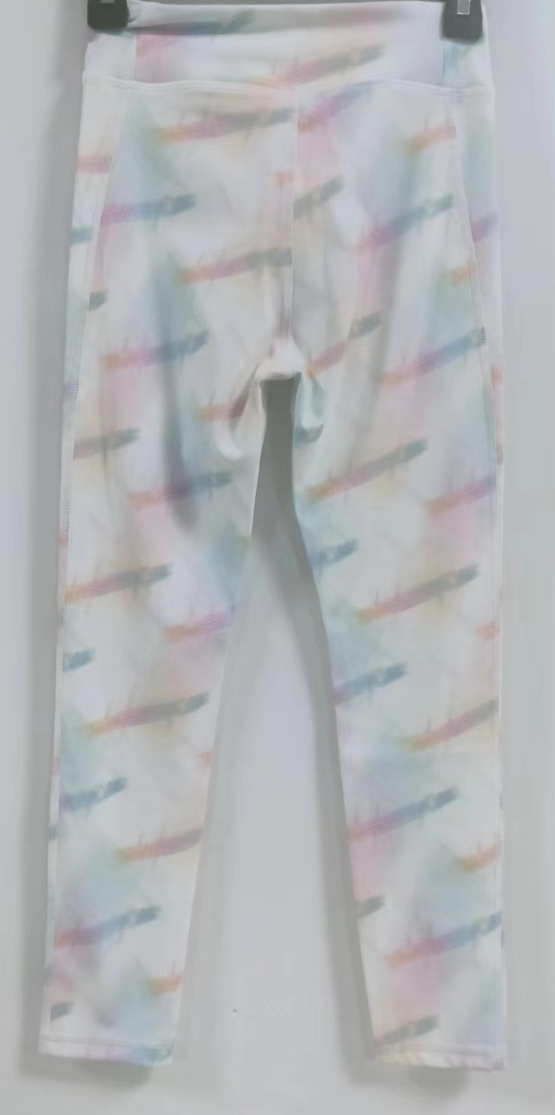 贴上正反面款式图、或者照片 |  |  |  |  | 款式名称： | 童装瑜伽裤 |  | 渠道： |  | 开发季： | 春节 | 生产工厂： | 南纬
 |  |  |  |  |  | 成衣编号： | XXX |  | 品牌： |  | 开发类型： |  | 生产数量：
 |  |  |  |  |  | 设计师： | XXX |  | 事业部： |  | 开发工厂： |  | 审核日期：
 |  |  |  |  |  | 开发员： | XXX |  | 系列： |  | 制单日期：
 | 物 料 信 息 |  |  |  |  |  |  |  | 采 购 信 息
序号 | 物料类型 | 物料名称 | 物料编号 | 成分 | 应用部位 | 规格1（面料可裁幅宽、辅料型号等） | 规格2（面料克重、辅料长度等） | 单位 | 单耗 | 损耗 | 单价 | 金额(元) | 费用占比 | 供应商
1 | 面料 | 210G消光涤氨双面布满印彩色 |  | 79/21 聚酯纤维/氨纶 | 大身 | 158cm | 210G | kg | 0.190 | 103% | 68.0000000 | ¥13.31 | 49.43% | 南纬
2 | 辅料 | 腰头无梭橡筋 |  |  | 腰头 | 0.9cm |  | 米 | 0.620 | 103% | 0.2500000 | ¥0.16 | 0.59% | 溢达
3 | 吊牌及包装 | 吊牌/纸箱/胶袋/拷贝纸/干燥剂/贴纸/封箱胶袋 |  |  |  |  |  | 件 | 1.000 | 103% | 1.0000000 | ¥1.03 | 3.83% | 厂供
4 | 厂供物料 | 车线/洗标 |  |  |  |  |  | 件 | 1.000 | 103% | 0.9000000 | ¥0.93 | 3.44% | 厂共
5 | OEM款式 | LOP价格(直接人工+税金+利润+运费) |  |  |  |  |  | 件 | 1.000 | 100% | 13.5000000 | ¥11.50 | 42.71%
6 | 最低起订量 | 3000 |  |  |  |  |  |  |  |  |  | ¥26.92

 | 行数可自行添加；LOP按照5000-7999件的订单量计算。 运费参考：仓库地点天津、太仓各占一半. 物料类型一列可更改内容。

